Hoja1
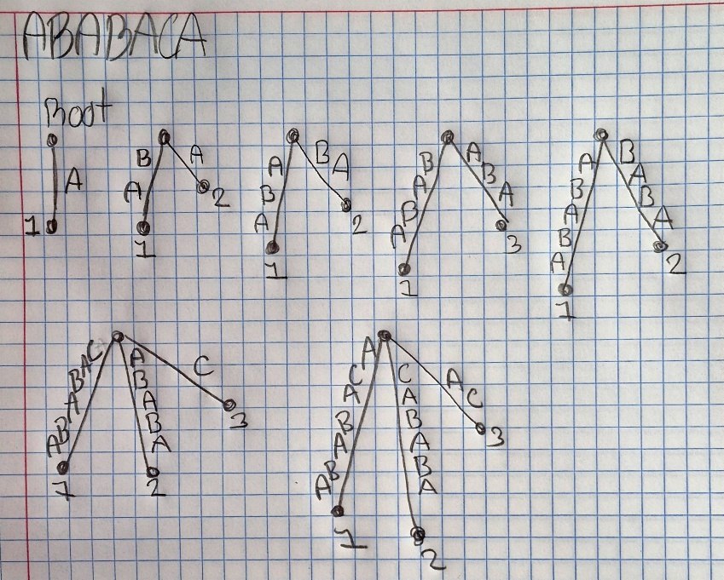
Arbol de sufijo
ABABACA

